Sheet1
美唄市企業版ふるさと納税寄附申出書

 |  |  |  |  |  |  |  |  |  |  | 令和 | 年 | 月 | 日
 | 美唄市長 様
 |  |  |  |  |  |  |  |  | 法 人 名
 |  |  |  |  |  |  |  |  | 代表社名
 |  |  |  |  |  |  |  |  | 本社住所
 |  |  |  |  |  |  |  |  | 法人番号

 | 美唄市で実施する「第３期まち・ひと・しごと創生寄附活用事業」に賛同し、下記のとおり寄附することを申し出ます。

記

 | 1 寄附申出額 |  |  |  |  | 寄附額 |  |  |  | 円

 | 2 寄附を希望する事業の番号入力してください

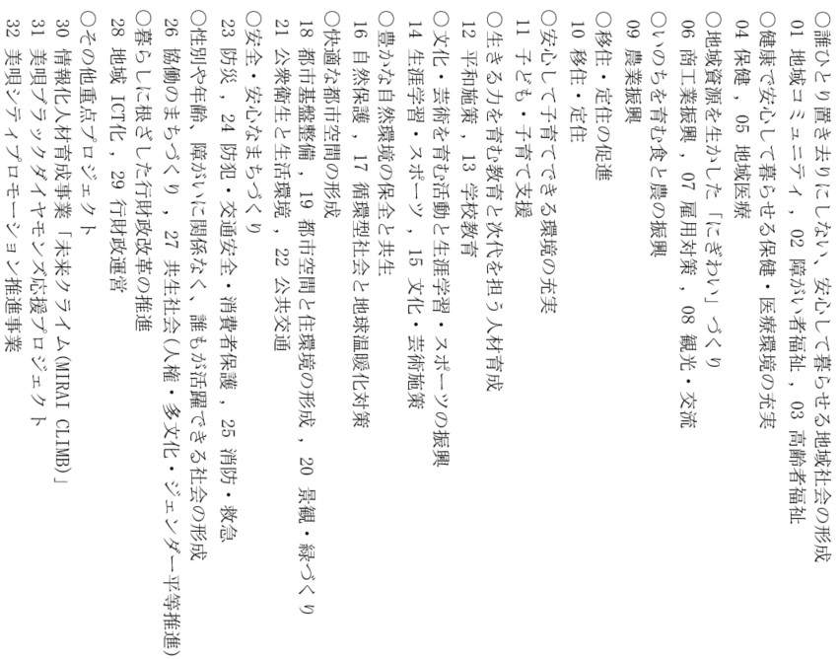
 | 番号 |  | 1

 |  |  |  |  |  |  |  |  |  |  |  |  |  |  | 1

 | 3 上記事業のどの施策にしますか

 |  |  |  |  | 01 地域コミュニティ
 |  |  |  |  |  | ① 地域のつながりを大切にできる地域づくり
 |  |  |  |  |  | ② 地域コミュニティ施設の充実
 |  |  |  |  |  | ③ 生活困窮者等の支援体制の充実
 |  |  |  |  |  | -
 |  |  |  |  |  | -
 |  |  |  |  |  | -

 | 4 寄附の時期
 |  | 令和 |  | 年 | 月 |  | 日 | まで

 | 5 寄附の方法
 |  | 納入通知書(申出書を受理した後、美唄市から郵送いたします。)
 |  | 銀行振込(申出書を受理した後、美唄市から詳細情報をご連絡いたします。)

 | 6 美唄市のホームページ等における企業名の公表について
 |  | 公表して差し支えありません
 |  | 公表を希望しません→理由を記入ください
 | 理由：

 | 7 本件に関する貴社へのお問い合わせ先
 |  | 担当者名 |  | 部署名
 |  |  |  | 氏 名
 |  |  |  | 住 所
 |  |  |  | 連絡先TEL
 |  |  |  | E-Mail

【照会先】
〒072-8660 北海道美唄市西３条南１丁目１－１
美唄市役所総務部企画財政課ふるさと創生係
TEL: 0126-35-6838 FAX：0126-62-1088
E-mail: kikaku@city.bibai.lg.jp

